Ref 3_202510增值税进项认证清单
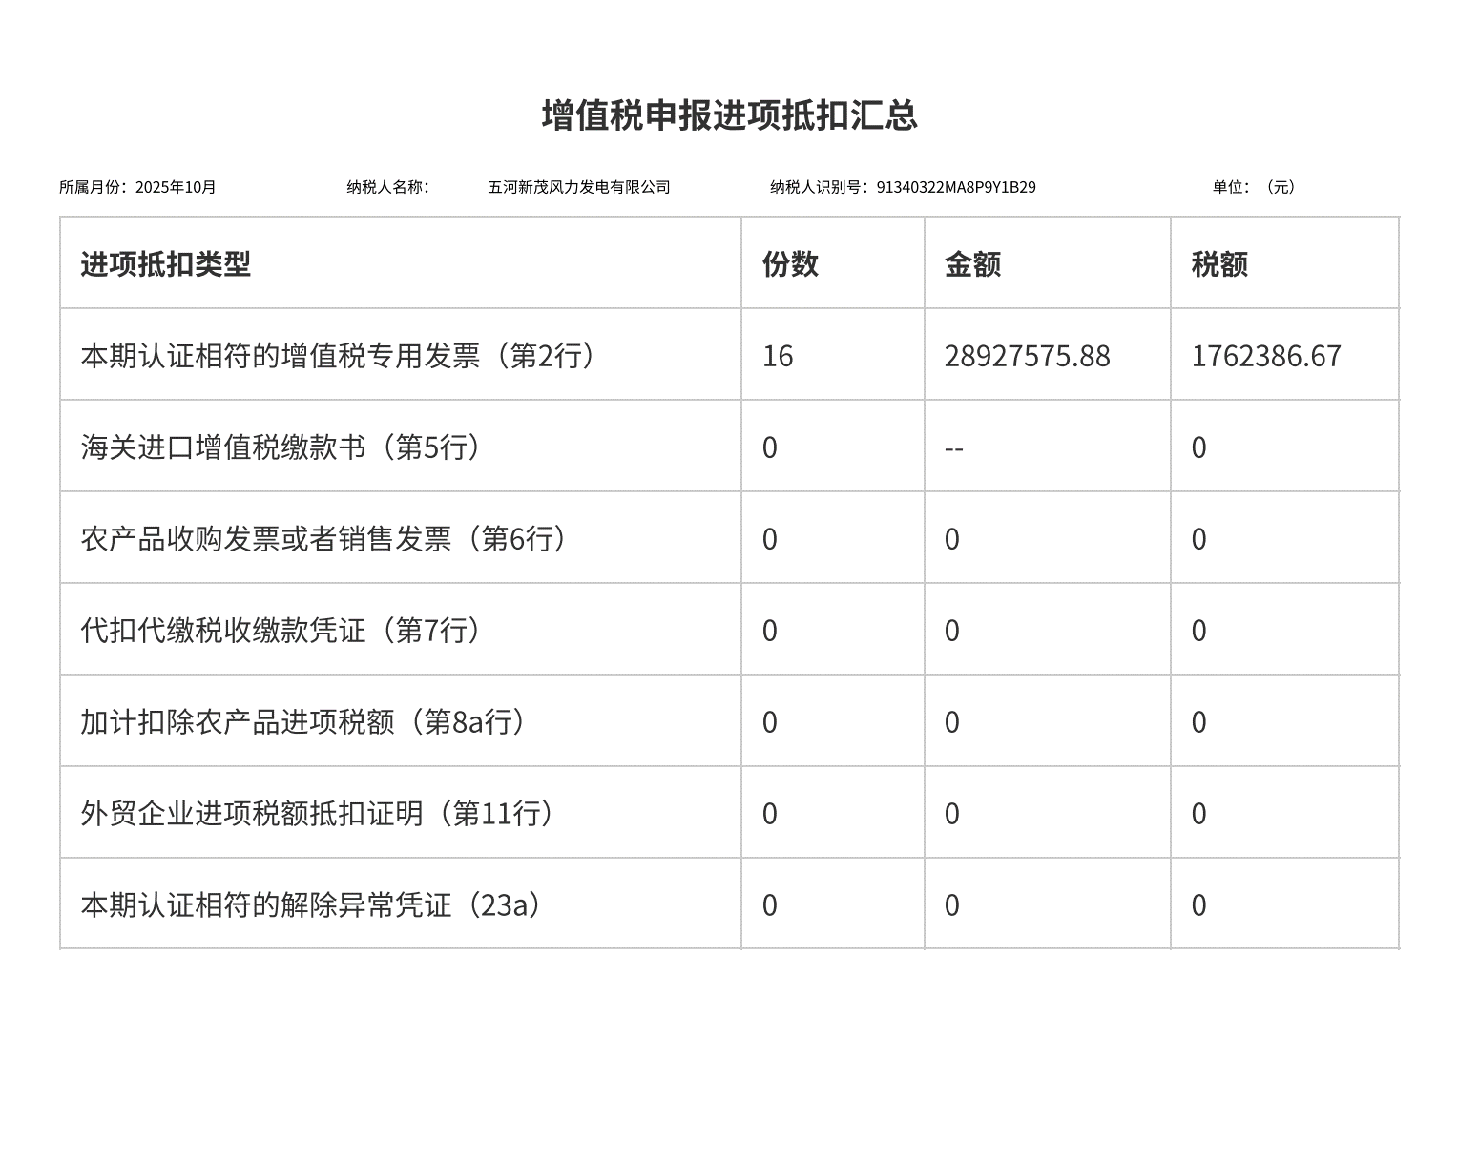
发票清单
纳税人识别号 | 91340322MA8P9Y1B29 |  |  | 税款所属期 | 202510 |  | 纳税人名称 | 五河新茂风力发电有限公司
序号 | 勾选状态 | 发票来源 | 转内销证明编号 | 数电发票号码 | 发票代码 | 发票号码 | 开票日期 | 销售方纳税人识别号 | 销售方纳税人名称 | 金额 | 税额 | 有效抵扣税额 | 票种 | 票种标签 | 发票状态 | 勾选时间 | 发票风险等级 | 风险状态
1 | 已勾选 | 电子发票服务平台 |  | 25347000000120397458 |  |  | 2025-10-15 14:24:28 | 91340700MA8PUEPEXD | 薪班班（安徽）网络科技有限公司 | 5258.48 | 315.51 | 315.51 | 数电发票（增值税专用发票） | 增值税专用发票 | 正常 | 2025-11-10 13:47:18 | 正常 | 无风险
2 | 已勾选 | 电子发票服务平台 |  | 25347000000120397457 |  |  | 2025-10-15 14:24:28 | 91340700MA8PUEPEXD | 薪班班（安徽）网络科技有限公司 | 3662.71 | 219.76 | 219.76 | 数电发票（增值税专用发票） | 增值税专用发票 | 正常 | 2025-11-10 13:47:18 | 正常 | 无风险
3 | 已勾选 | 电子发票服务平台 |  | 25322000000477236947 |  |  | 2025-10-15 13:57:54 | 913201183023341889 | 江苏苏安电力工程管理有限公司 | 302122.64 | 18127.36 | 18127.36 | 数电发票（增值税专用发票） | 增值税专用发票 | 正常 | 2025-11-10 13:47:18 | 正常 | 无风险
4 | 已勾选 | 电子发票服务平台 |  | 25312000000344893988 |  |  | 2025-10-27 17:38:30 | 91310105MA1FWAC869 | 景泰新能源（上海）有限公司 | 1029 | 61.74 | 61.74 | 数电发票（增值税专用发票） | 增值税专用发票 | 正常 | 2025-11-10 13:47:18 | 正常 | 无风险
5 | 已勾选 | 电子发票服务平台 |  | 25312000000351492267 |  |  | 2025-10-31 13:59:14 | 91310105MA1FW25C2F | 上海睿景能源科技有限公司 | 3146.31 | 188.78 | 188.78 | 数电发票（增值税专用发票） | 增值税专用发票 | 正常 | 2025-11-10 13:47:18 | 正常 | 无风险
6 | 已勾选 | 电子发票服务平台 |  | 25312000000351492165 |  |  | 2025-10-31 13:59:11 | 91310105MA1FW25C2F | 上海睿景能源科技有限公司 | 3751930.27 | 225115.82 | 225115.82 | 数电发票（增值税专用发票） | 增值税专用发票 | 正常 | 2025-11-10 13:47:18 | 正常 | 无风险
7 | 已勾选 | 电子发票服务平台 |  | 25312000000351492051 |  |  | 2025-10-31 13:59:06 | 91310105MA1FW25C2F | 上海睿景能源科技有限公司 | 3279109.17 | 196746.55 | 196746.55 | 数电发票（增值税专用发票） | 增值税专用发票 | 正常 | 2025-11-10 13:47:18 | 正常 | 无风险
8 | 已勾选 | 电子发票服务平台 |  | 25312000000351492020 |  |  | 2025-10-31 13:58:59 | 91310105MA1FW25C2F | 上海睿景能源科技有限公司 | 659376.66 | 39562.6 | 39562.6 | 数电发票（增值税专用发票） | 增值税专用发票 | 正常 | 2025-11-10 13:47:18 | 正常 | 无风险
9 | 已勾选 | 电子发票服务平台 |  | 25312000000351491962 |  |  | 2025-10-31 13:59:09 | 91310105MA1FW25C2F | 上海睿景能源科技有限公司 | 19610225.76 | 1176613.55 | 1176613.55 | 数电发票（增值税专用发票） | 增值税专用发票 | 正常 | 2025-11-10 13:47:18 | 正常 | 无风险
10 | 已勾选 | 电子发票服务平台 |  | 25312000000351491827 |  |  | 2025-10-31 13:59:01 | 91310105MA1FW25C2F | 上海睿景能源科技有限公司 | 176262.64 | 10575.76 | 10575.76 | 数电发票（增值税专用发票） | 增值税专用发票 | 正常 | 2025-11-10 13:47:18 | 正常 | 无风险
11 | 已勾选 | 电子发票服务平台 |  | 25312000000351491562 |  |  | 2025-10-31 13:59:04 | 91310105MA1FW25C2F | 上海睿景能源科技有限公司 | 173476.41 | 10408.58 | 10408.58 | 数电发票（增值税专用发票） | 增值税专用发票 | 正常 | 2025-11-10 13:47:18 | 正常 | 无风险
12 | 已勾选 | 电子发票服务平台 |  | 25312000000349849513 |  |  | 2025-10-30 14:28:32 | 91310105MA1FW25C2F | 上海睿景能源科技有限公司 | 859805.82 | 77382.52 | 77382.52 | 数电发票（增值税专用发票） | 增值税专用发票 | 正常 | 2025-11-10 13:47:18 | 正常 | 无风险
13 | 已勾选 | 电子发票服务平台 |  | 25312000000349849361 |  |  | 2025-10-30 14:28:37 | 91310105MA1FW25C2F | 上海睿景能源科技有限公司 | 85445.66 | 5126.74 | 5126.74 | 数电发票（增值税专用发票） | 增值税专用发票 | 正常 | 2025-11-10 13:47:18 | 正常 | 无风险
14 | 已勾选 | 电子发票服务平台 |  | 25312000000349848792 |  |  | 2025-10-30 14:28:35 | 91310105MA1FW25C2F | 上海睿景能源科技有限公司 | 3325.24 | 199.51 | 199.51 | 数电发票（增值税专用发票） | 增值税专用发票 | 正常 | 2025-11-10 13:47:18 | 正常 | 无风险
15 | 已勾选 | 电子发票服务平台 |  | 25112000000218814297 |  |  | 2025-10-14 16:52:24 | 91110105667530069X | 北京神州汽车租赁有限公司 | 8932.74 | 1161.26 | 1161.26 | 数电发票（增值税专用发票） | 增值税专用发票 | 正常 | 2025-11-10 13:47:18 | 正常 | 无风险
16 | 已勾选 | 电子发票服务平台 |  | 25112000000218775108 |  |  | 2025-10-14 16:51:56 | 91110105667530069X | 北京神州汽车租赁有限公司 | 4466.37 | 580.63 | 580.63 | 数电发票（增值税专用发票） | 增值税专用发票 | 正常 | 2025-11-10 13:47:18 | 正常 | 无风险
合计 |  |  |  |  |  |  |  |  |  | 28927575.88 | 1762386.67 | 1762386.67

Ref 4_202510 增值税变动表
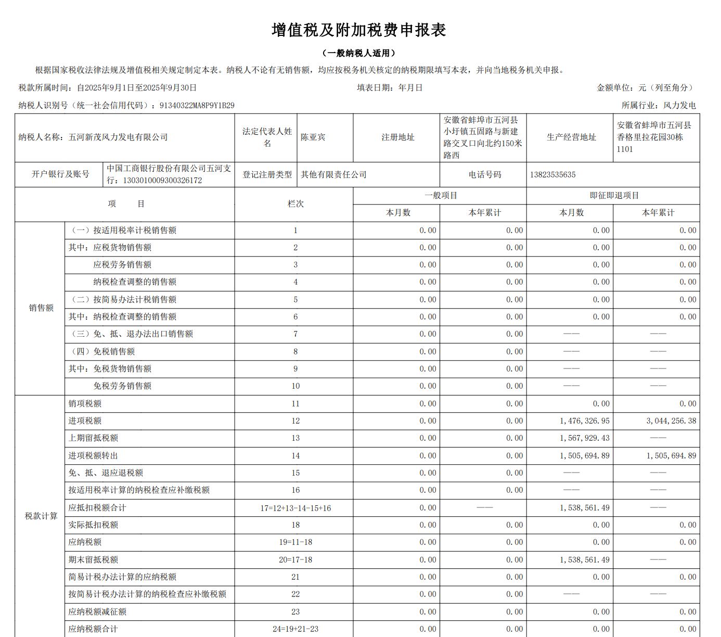
 | 未开票金额 | 当月开票金额 | 以前月度开票金额 | 合计
当月利润表主营业务收入 | - | - | - | -
销项税额-固定资产处置收入 |  |  |  | -
销项税额-财务费用-利息收入 |  |  |  | -
销项税额-其他收益 |  |  |  | -
 |  |  |  | -
应交增值税-销项税 | - | - | - | -
预开票（未确认收入）-应交增值税 |  |  |  | -
增值税已认证进项税 |  |  |  | 1,762,386.67
进项转出 |  |  |  | 946,605.64
期初留抵进项税-即征即退项目 |  |  |  | 1,538,561.49
期末留抵进项税-即征即退项目 |  |  |  | 2,354,342.52
应交增值税 |  |  |  | -

